상품제안서
물티슈 _ 휴대용 물티슈 20매 _ 흰색 | 상품코드: S10938

 |  |  |  |  |  |  | 02-713-8555 | www.synergygift.co.kr
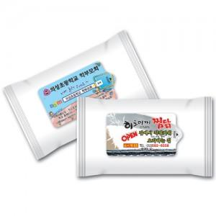 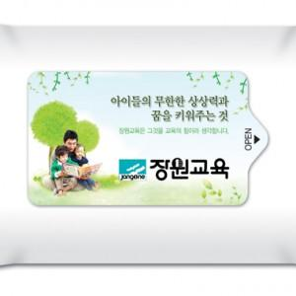

【상세/제작정보】 | 인쇄는 라벨 독판인쇄이며 포함가 입니다...

【인쇄/포장옵션】 | 스티커 / 비규격미포장

【공급단가】 | 수량 | 1,000~ | 2,000~ | 3,000~ | 5,000~ | 10,000~
*VAT별도 | 단가 | 370원 | 360원 | 350원 | 330원 | 320원

【상품 URL】 | https://www.synergygift.co.kr:443/src/goods_detail.php?gdno=13411

